Cód, Veiculos
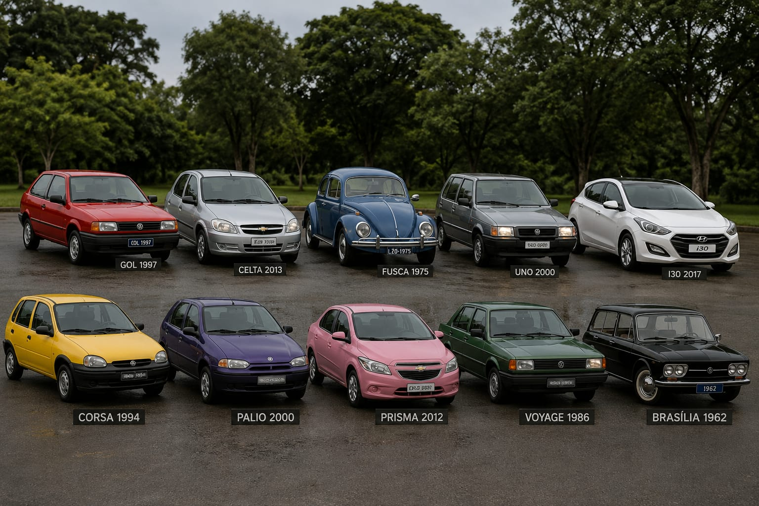
Código | 3 | CÓDIGO | MODELO | COR | VALOR | ANO
Modelo | FUSCA | 1 | GOL | VERMELHO | 8000 | 1997
Cor | AZUL | 2 | CELTA | PRATA | 15000 | 2013
Valor | 2000 | 3 | FUSCA | AZUL | 2000 | 1975
Ano | 1975 | 4 | UNO | CINZA | 30000 | 2000
 |  | 5 | I30 | BRANCO | 40000 | 2017
 |  | 6 | CORSA | AMARELO | 4000 | 1994
 |  | 7 | PALIO | ROXO | 13000 | 2000
 |  | 8 | PRISMA | ROSA | 25000 | 2012
 |  | 9 | VOYAGE | VERDE | 1000 | 1986
 |  | 10 | BRASILIA | PRETO | 500 | 1962

